Gráficos outubro 2025
Evolução VBP Rondônia - 2016 - 2025
Valor Bruto da Produção Agropecuária - Rondônia, 2025
Participação %

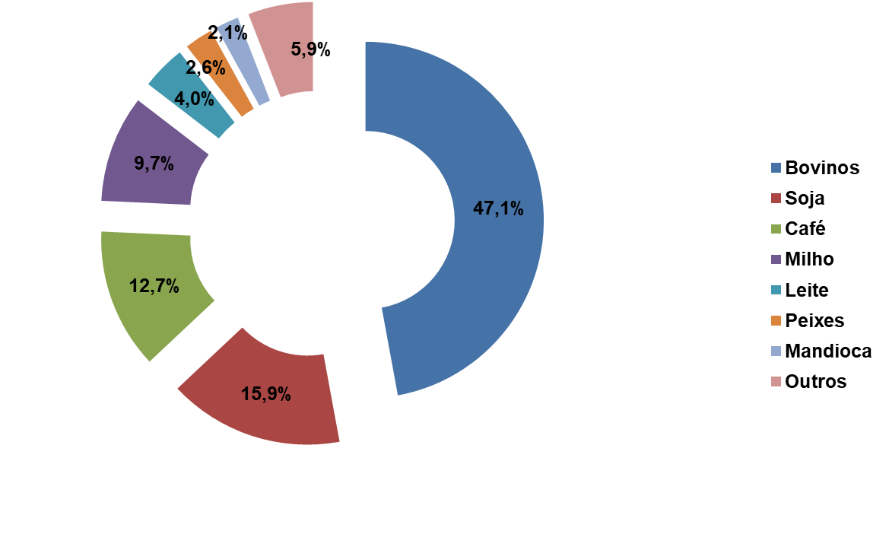
 |  | R$ 1,000,000.00

2016 | 16,207
2017 | 15,671
2018 | 16,589
2019 | 17,356
2020 | 20,634
2021 | 23,112
2022 | 21,958
2023 | 20,890
2024 | 25,406
2025 | 30,078

CAGR: 7,1%

 | Elaboração: SPAT/TT/Embrapa Rondônia
 | Outubro 2025

